ピッキングリストAC
ピッキングリスト作成方法 ※A.Cラインのみ

➀下記ファイルの赤枠部分でピッキングリスト作成進捗状況を確認する。
\\192.161.14.98\00 製造\00_朝会議事録\イベント管理\★新_新規管理アイテムリスト.xlsx
赤枠に「済」が付いていないフレーム品番のピッキングリストを作っていく。

➁下記がﾋﾟｯｷﾝｸﾞデータを管理するフォルダ
\\sv1p000001\藤沢工場\工場向け\P24000(生産管理グループ)\藤沢工場共有フォルダ\企画Ｔｷｬﾋﾞﾈｯﾄ\(05)石澤ﾌｫﾙﾀﾞｰ\藤沢応援\ピッキングデータ作成
このフォルダの「原紙Aライン用10」というExcelを使用する。ここで開いておく。
このEXCELは「部品構成表（設計）」と「結果」の2ページあります。

➂緑OBLで「部品構成表台当たり検索」を選択

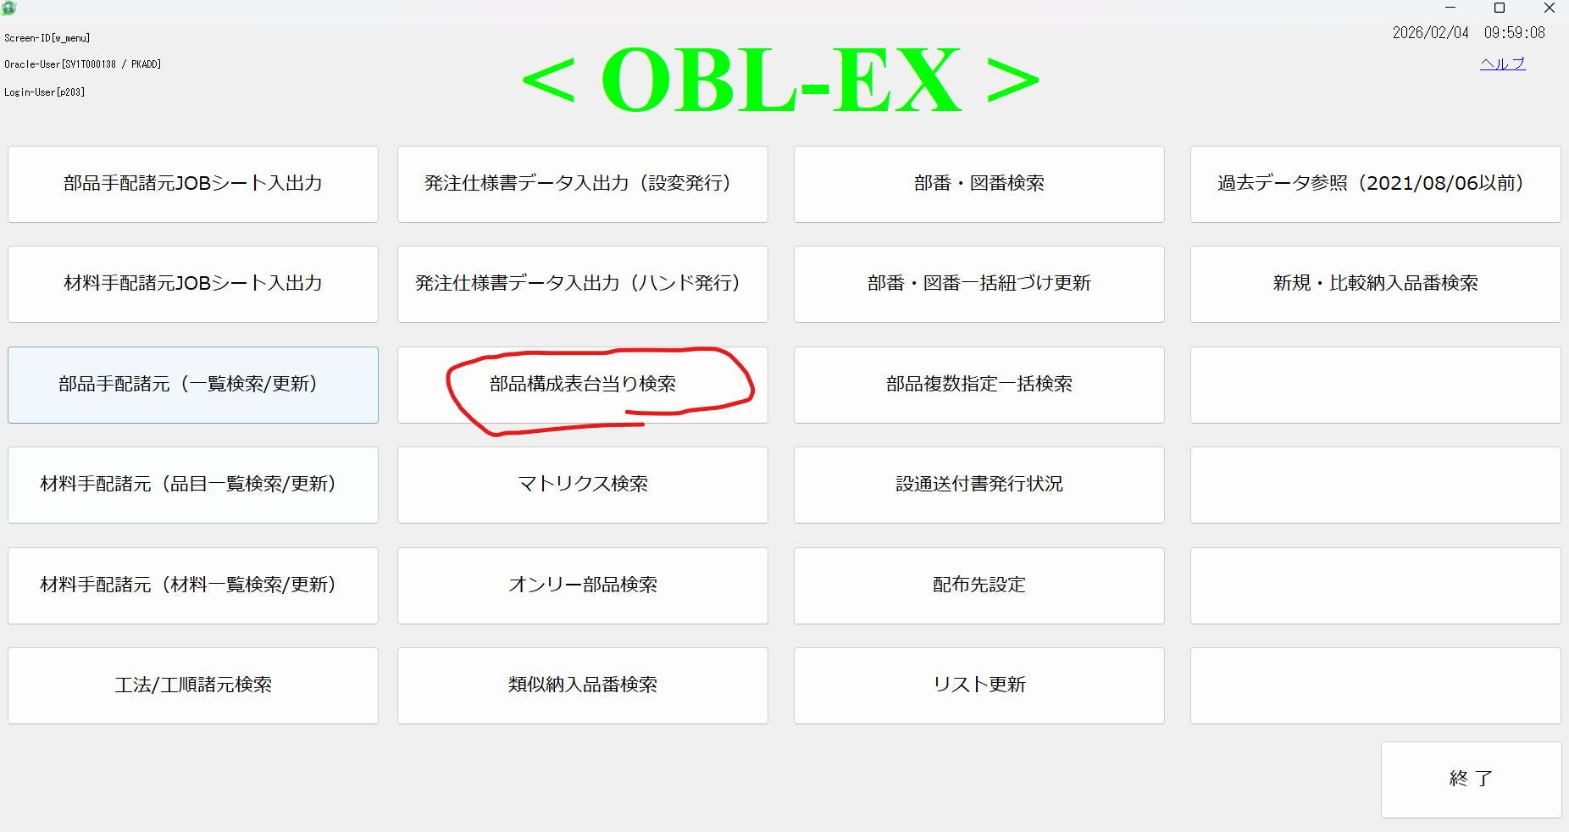

➃下記赤枠１の部分を「設計」に変更、２の部分にピッキングリストを作りたい品番を入力、F1キーを押し正展開を行う。
3の部分でEXCEL出力を行う。
Excelはどこに保存してもよい。寺田はデスクトップに保存している。名称も適当、AAAやあああ等。

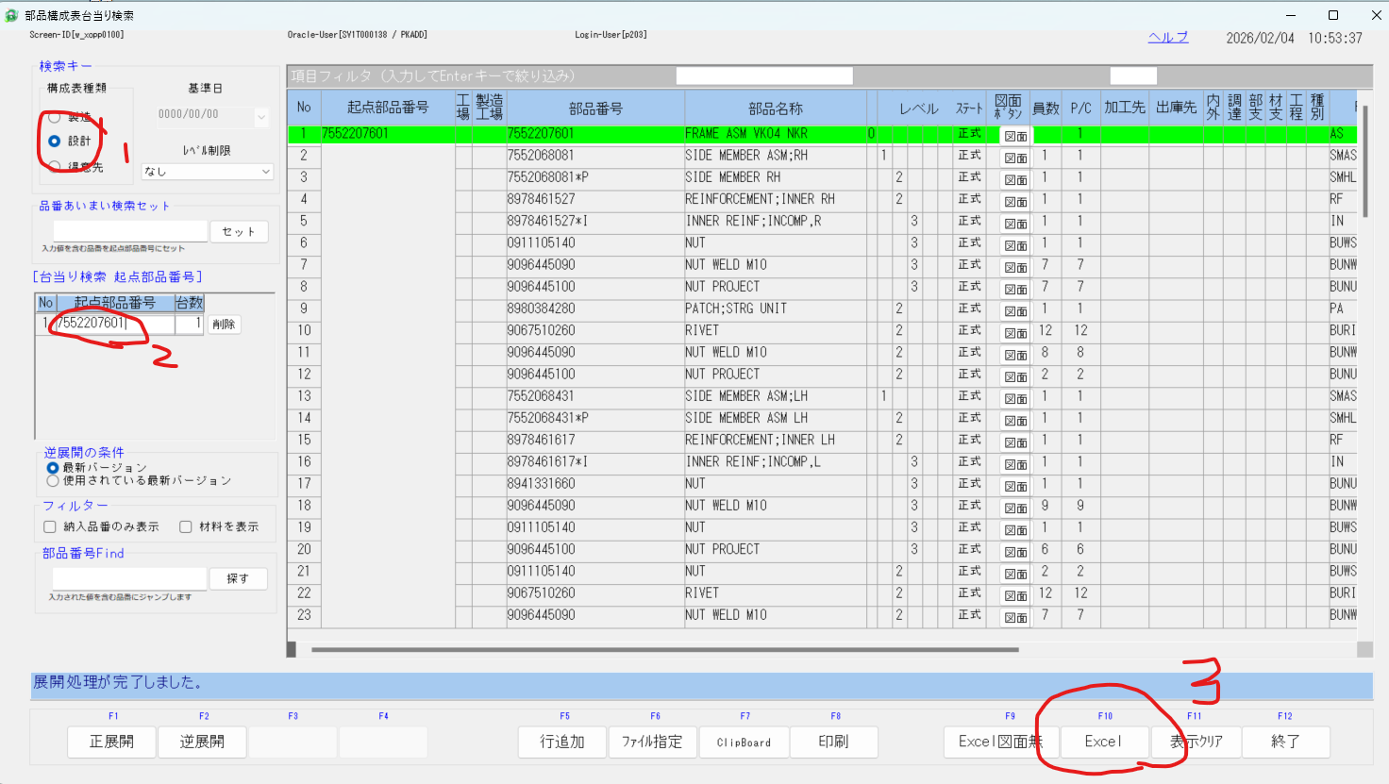

⑤先ほど出力した構成表とベースのEXCELを並べて、構成表のページをそのままドラッグして移す。

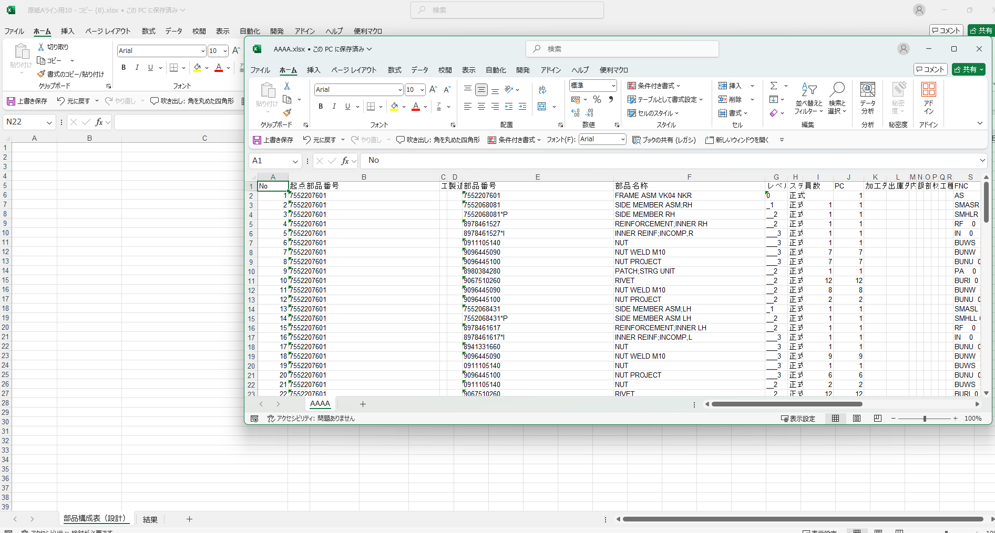

すると3ページになるので真ん中の「部品構成表（設計）」を消す。
※AAAファイルをコピペして「部品構成表（設計）」に転記するでもよい。

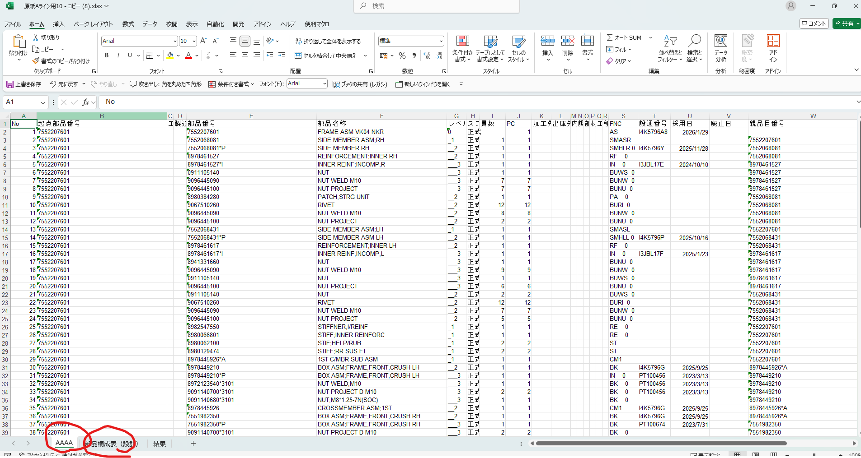

⑥ファイル名をフレーム品番に変更して便利マクロページの「流用元なしピッキング」を押す。

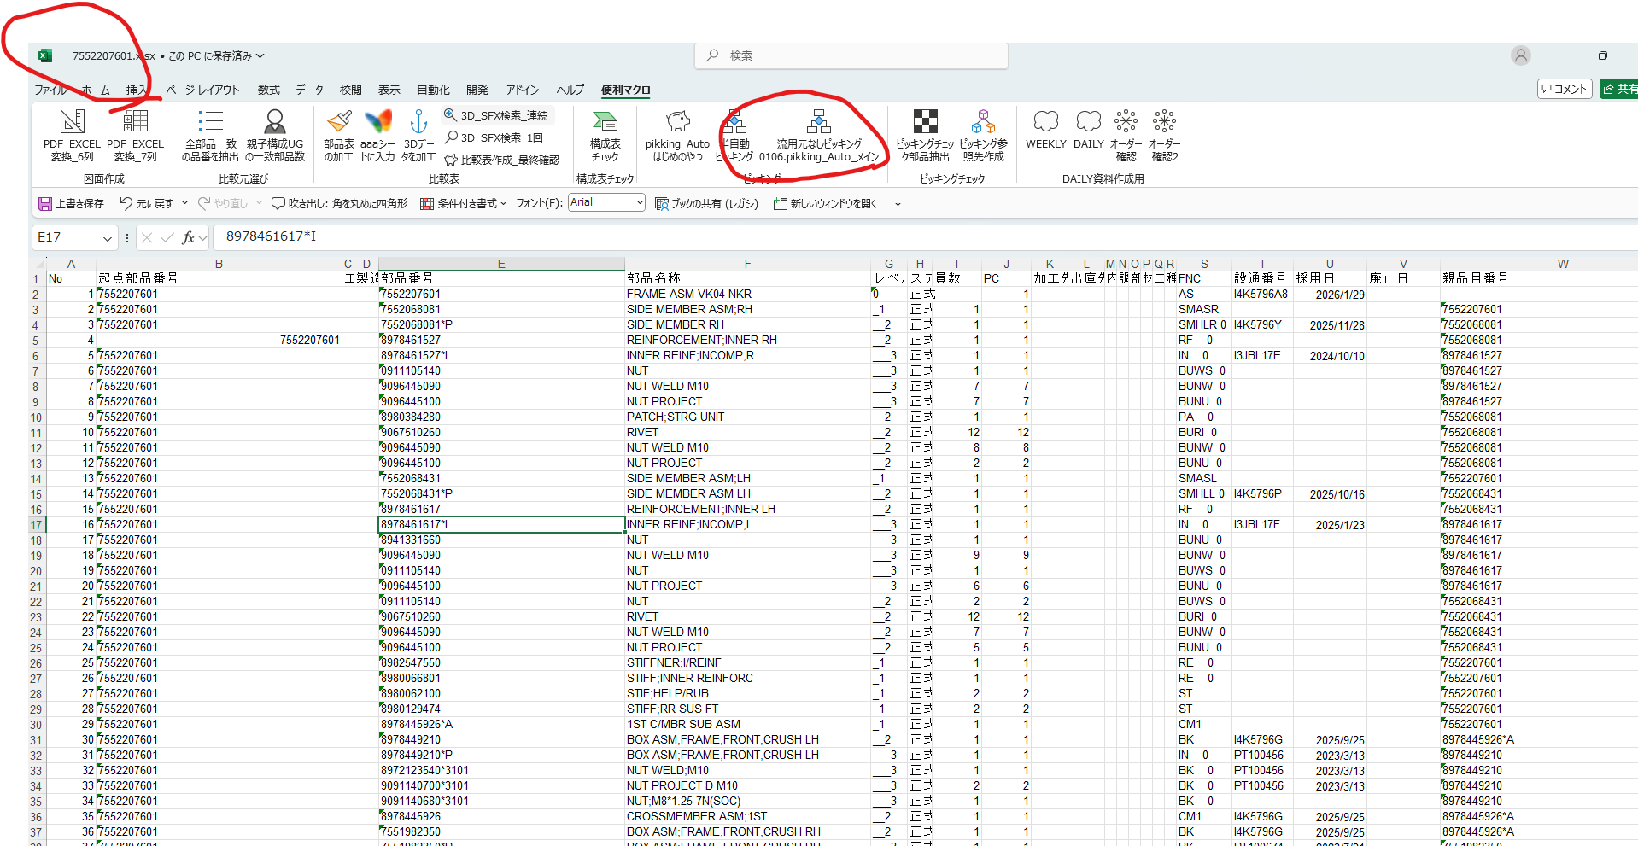

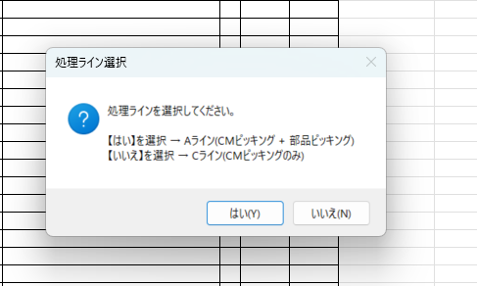
⑦下記のメッセージボックスが出てきたら
この通り、Aラインなら「はい」
Cラインなら「いいえ」を押す

この画面になったら完了。
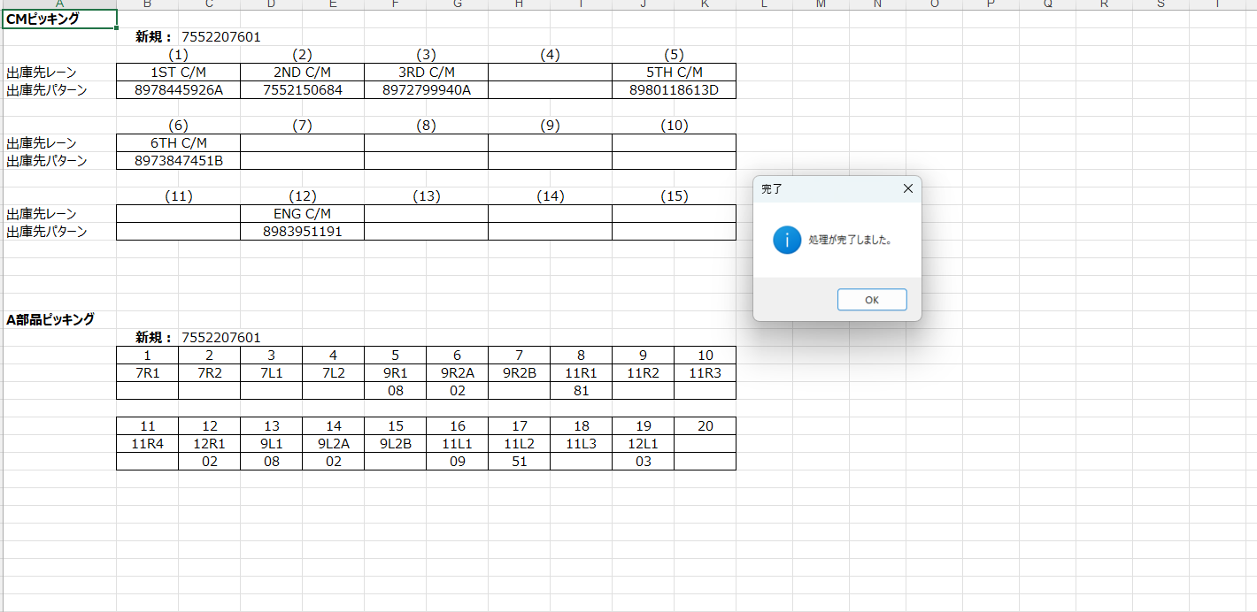

マクロはここで完了。
この結果を720にインプットしていく。
AラインはC/MBRピッキングと部品ピッキングを入力しなければならない。
CラインはC/MBRピッキングのみ入力する必要がある。

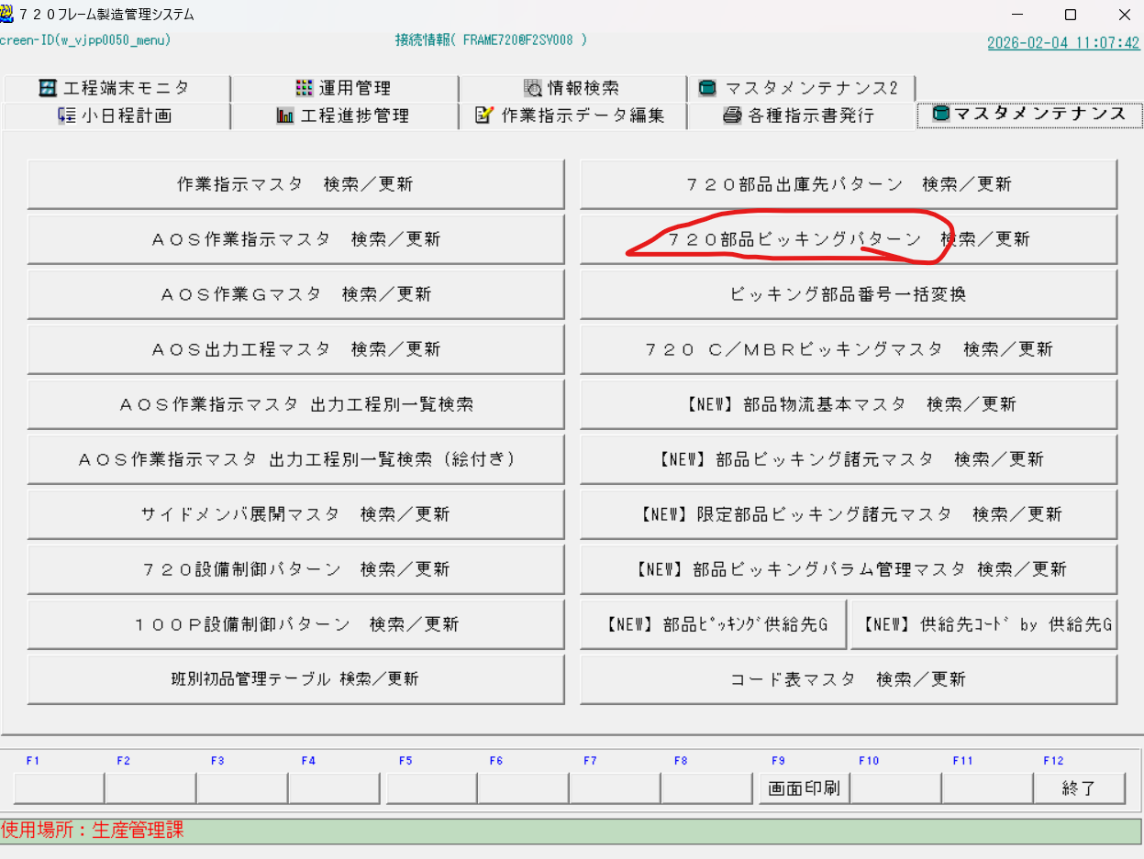
 | 部品ピッキング入力方法
C/MBR PICKING 入力方法 | 720フレーム製造管理システムを開きマスタメンテナンスページの下記赤枠ページを開く。
内容は部品ピッキングと同じなのでこんなかんじだよってくらいの画面のスクショだけはります＾＾

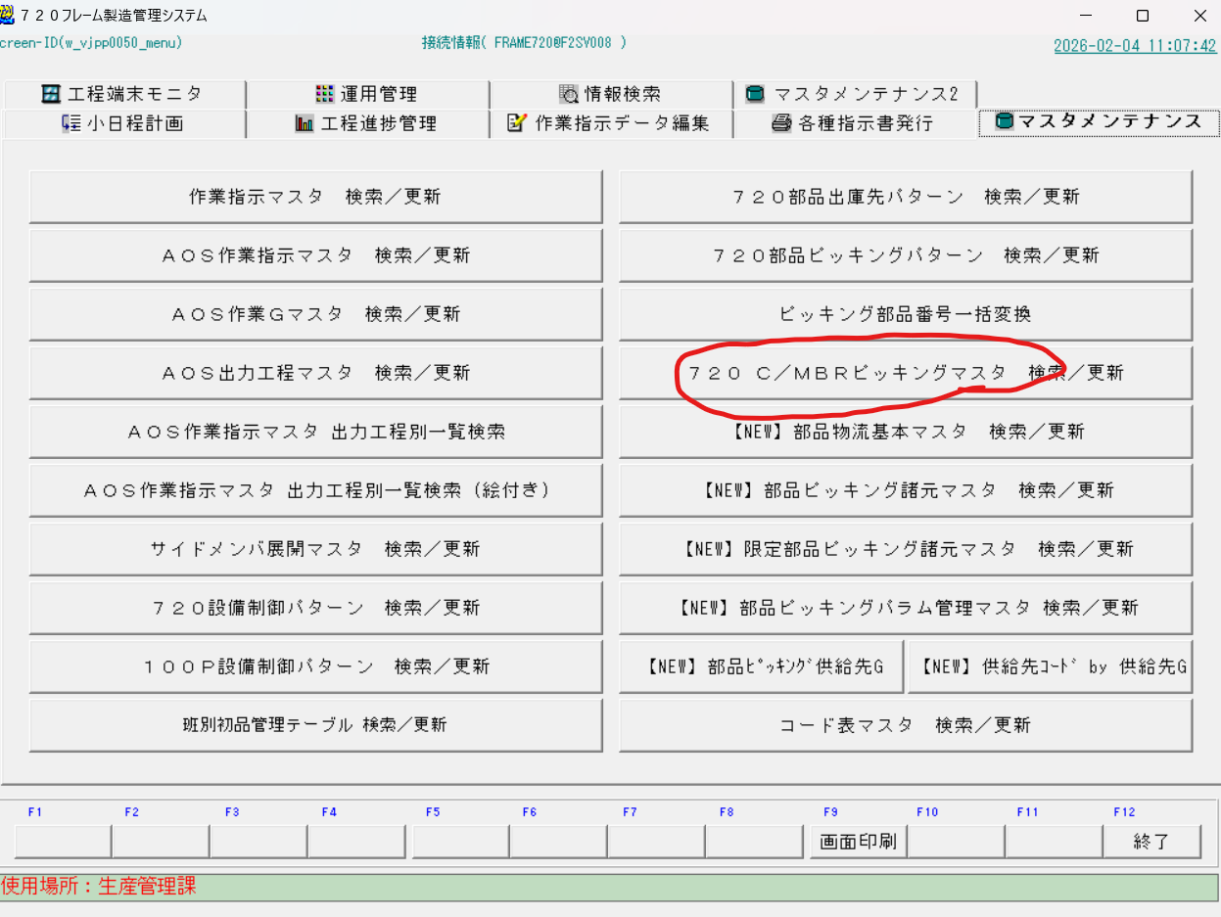

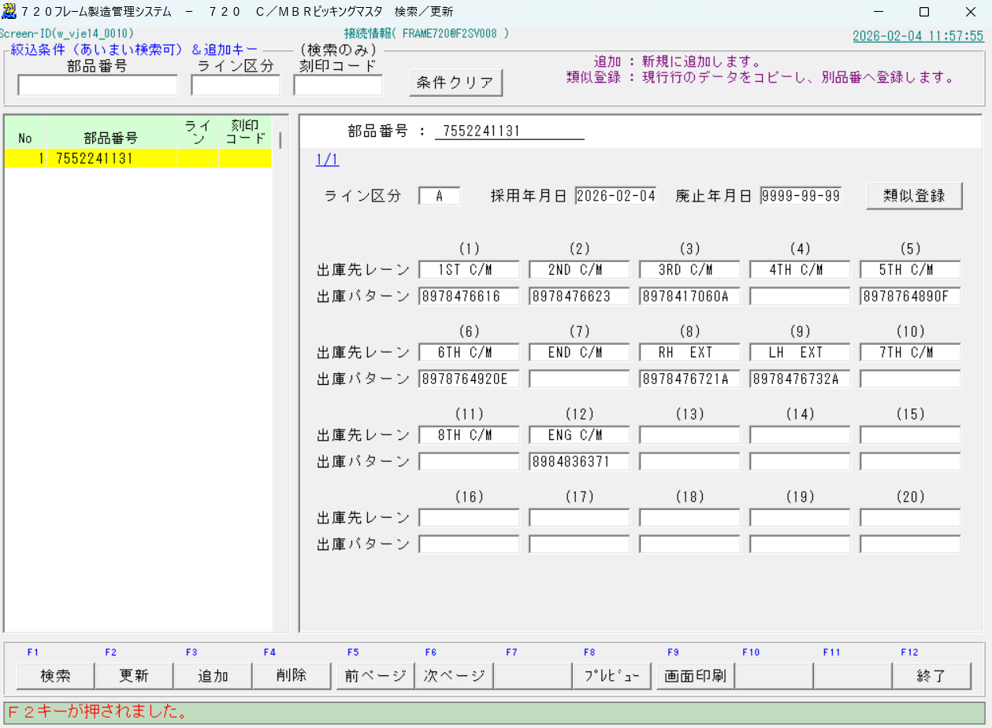
 | ➀先ほど作ったピッキングの結果とならべるとやりやすい。
 | 720の部品番号のところ（赤枠１）にピッキングリストを作りたいフレームの品番（エクセル赤枠部分の品番）を入力する。
 | 入力したら検索をかけてみる（赤枠２を押すと検索できる）
 | ここでピッキングリストが出てきたら過去に入力が済んでいるということ。今回作ったものと比べてみて同じ結果だったら何もしないで完了＾＾
 | 何も出てこなければ、フレーム品番の末尾1桁を削除して検索、それでも何も出てこなければ2桁削除して検索、と続けて緑色の枠に品番が出てくるまで続ける。
 | この作業は流用元を探してそれをもとに最低限の変更で新規品番のピッキングリストをつくるためのもの
 | 出てきたら一つ選ぶ（クリックしたら黄色くなる）

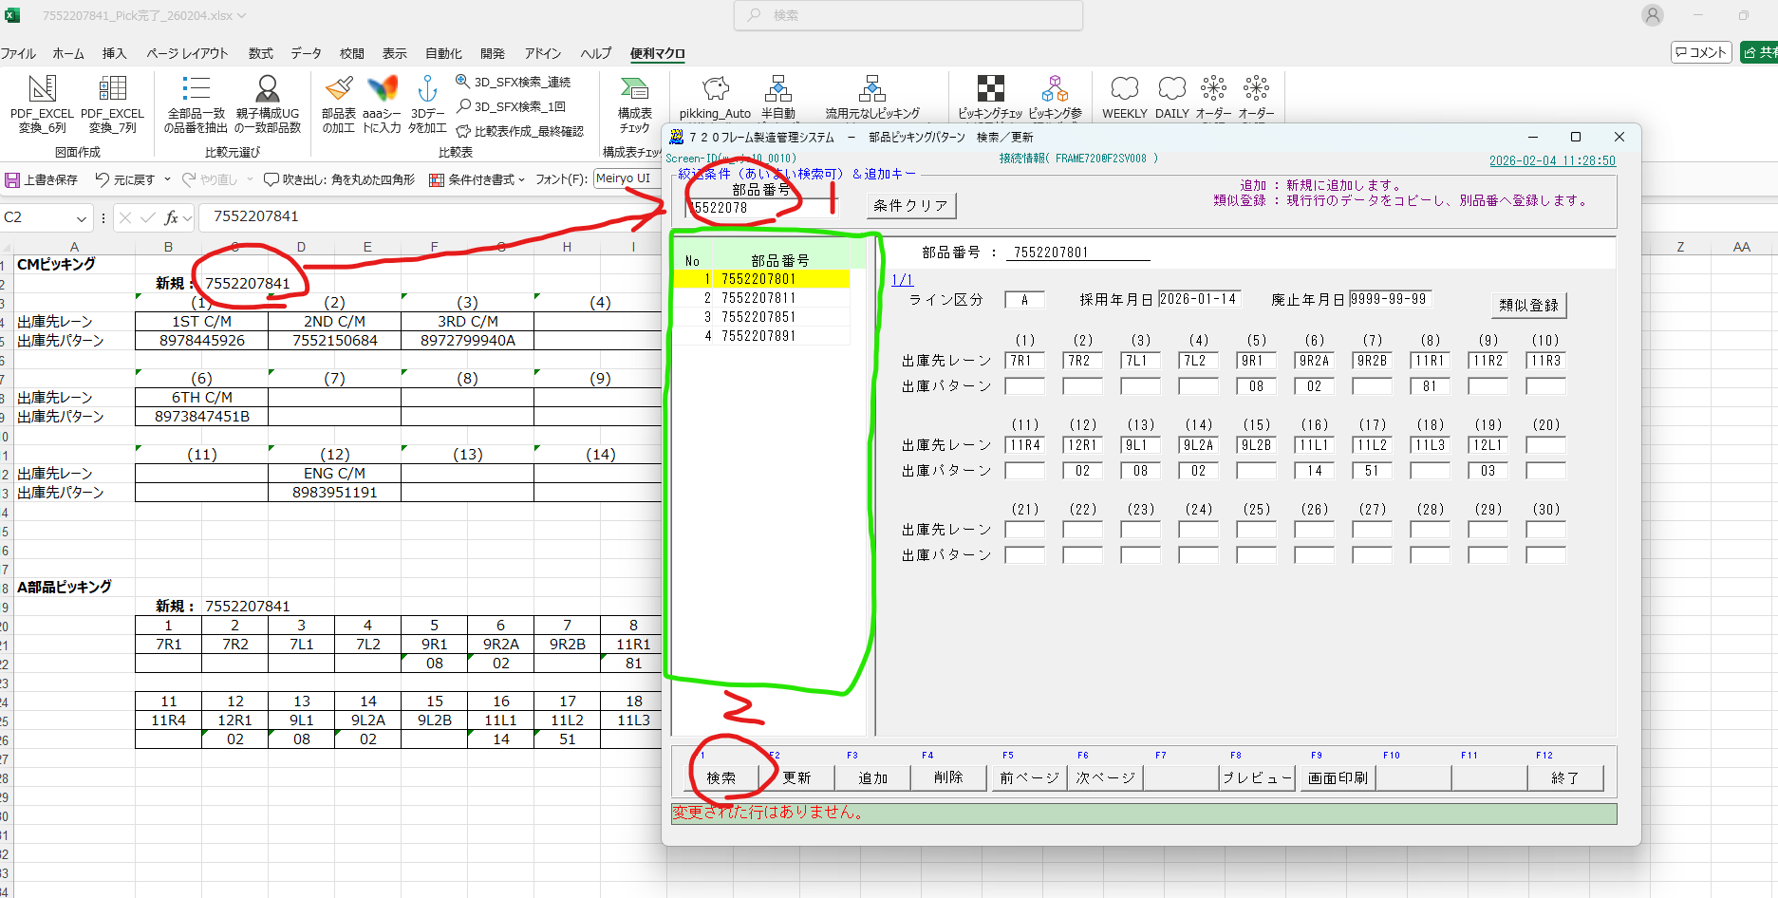

 | ➁下記赤枠１にピッキングリストを作成したいフレーム品番を入力
 | ➂赤枠２をクリック、クリックすると真ん中のメッセージボックスが出てくる。
 | ➃赤枠３をクリック

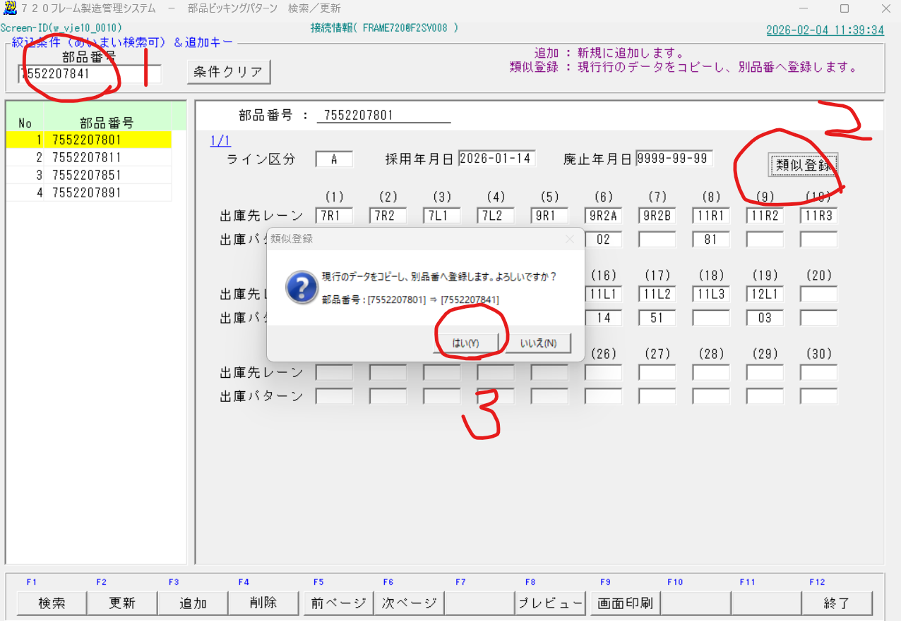

 | ⑤下記赤枠に今日の日付を入力する。
 | ⑥エクセルの結果を720にインプットしていく
 | ⑦完了したらF2を押して更新。

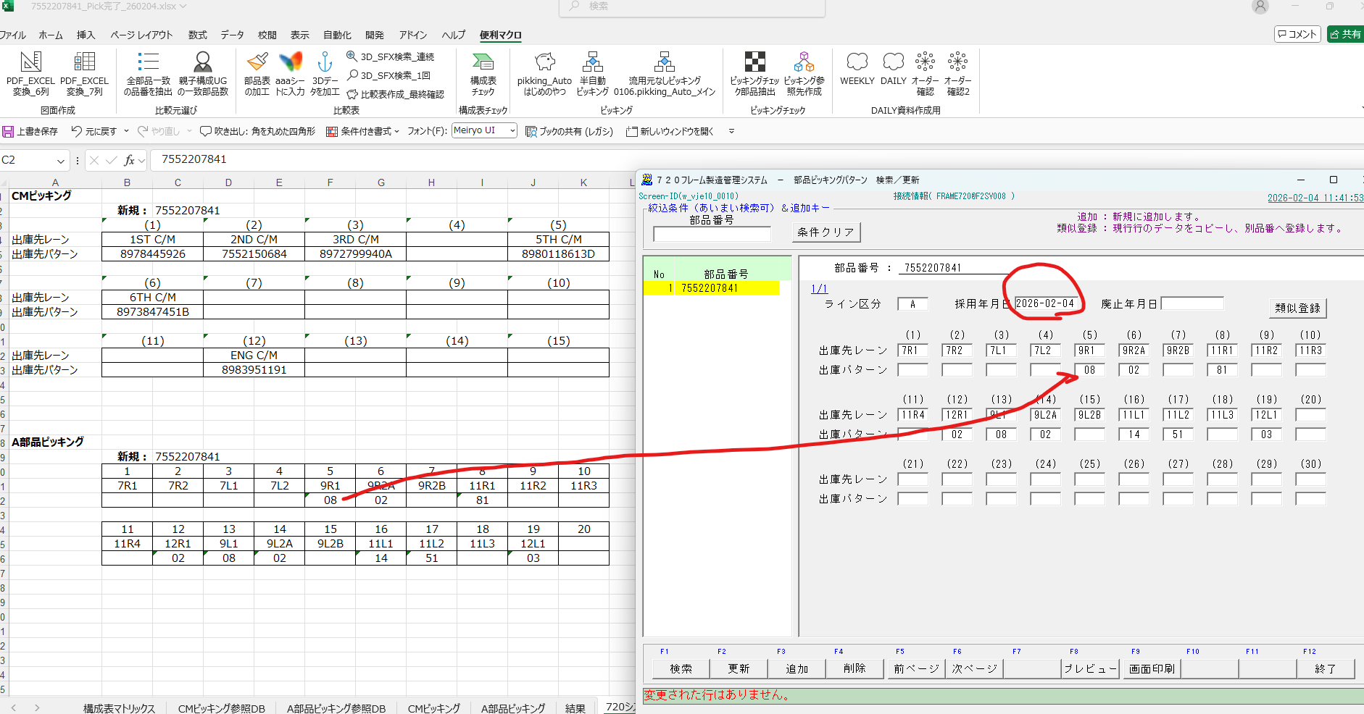

 | ⑧更新したら、緑OBLの構成表との差異がメッセージボックスになって出てくるのでOKかどうか確認する。
 | メッセージボックスの「構成部品：」のあとの品番がアルファべットが入っているものの場合は無視して「はい」を選択してよい。数字だけの場合には自分で判断せず担当者へ報告してください。
 | 担当者はOBL構成表と図面、3D図等を比較してどの情報があっているのか精査、変更ください。
 | ⑨すべてのメッセージボックスがなくなったら完了です。

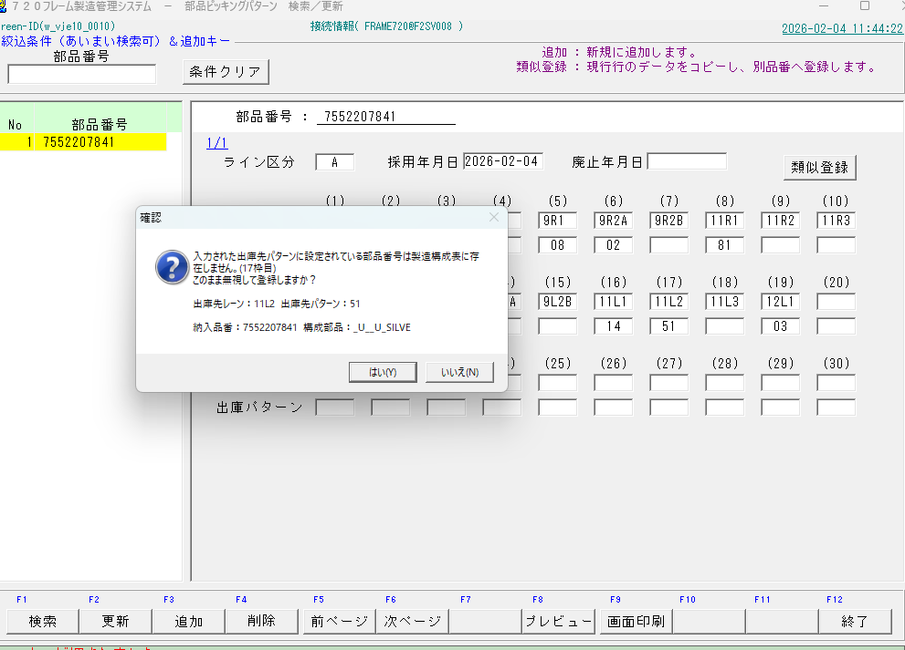

 | ⑩登録した画面をスクリーンショット（SHIFT+WINDOWS +Sのショートカットキーあり）してEXCELにはる。

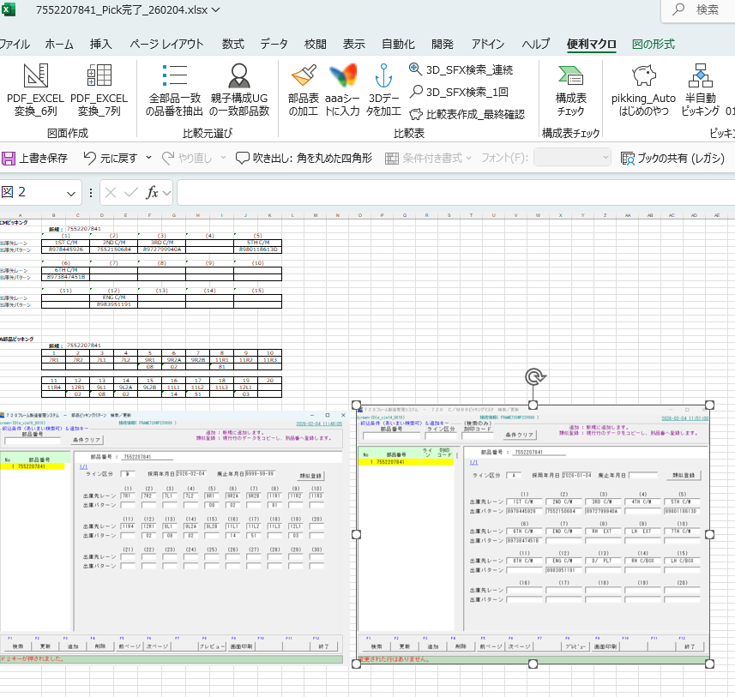

最後
作成が完了したら済んだフレームの下記赤枠部分に「済」を入力する。
以上です。

